alur
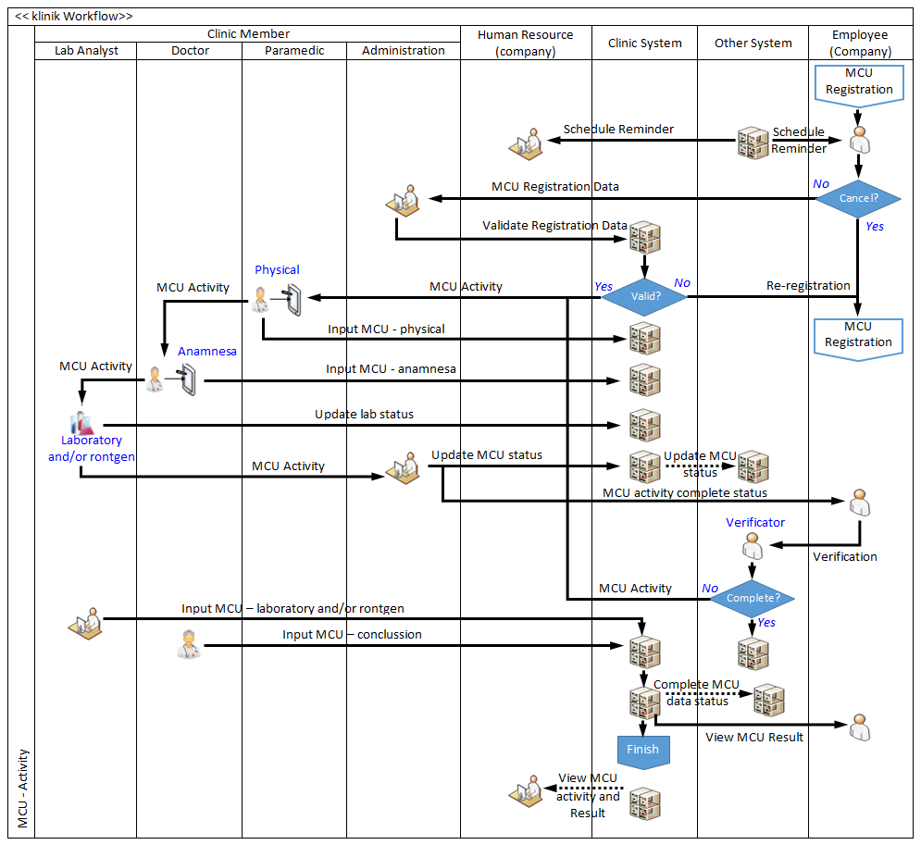
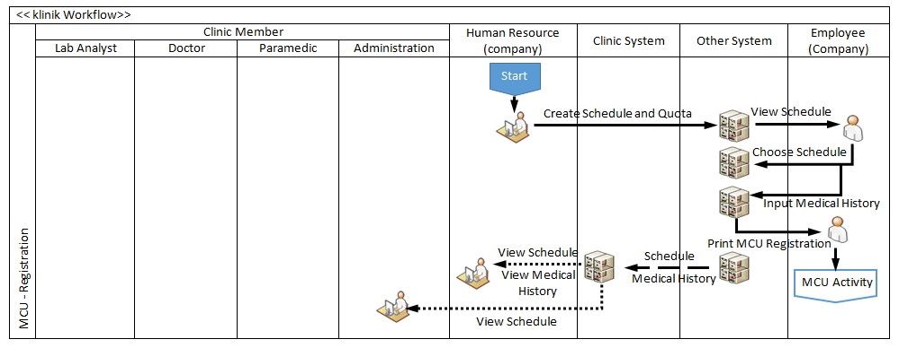

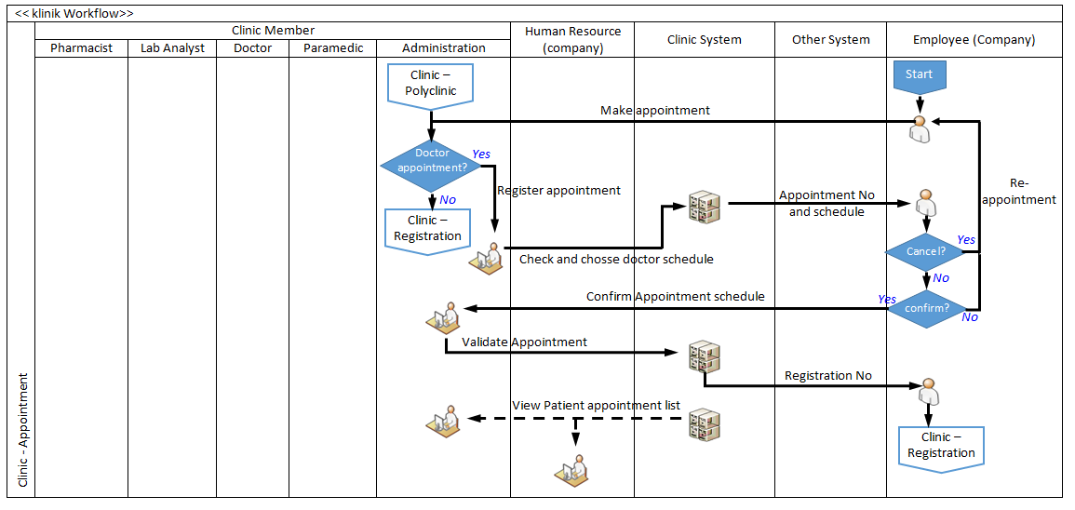
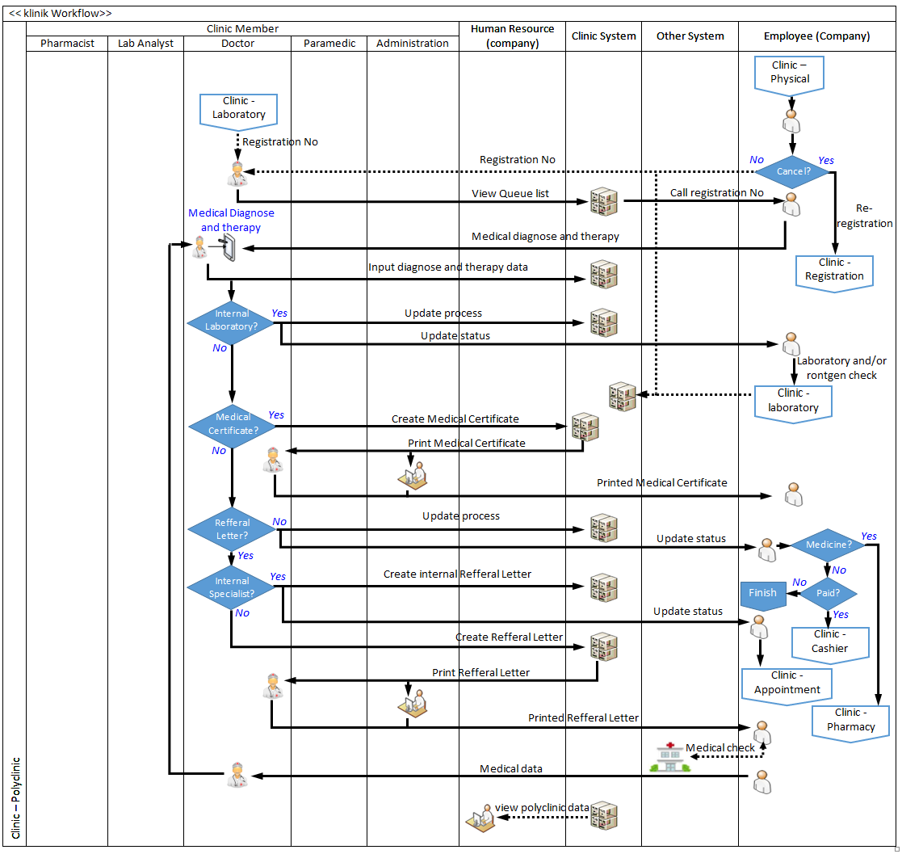

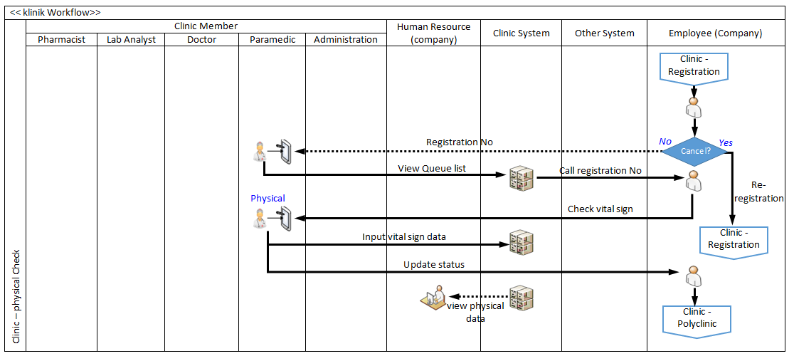
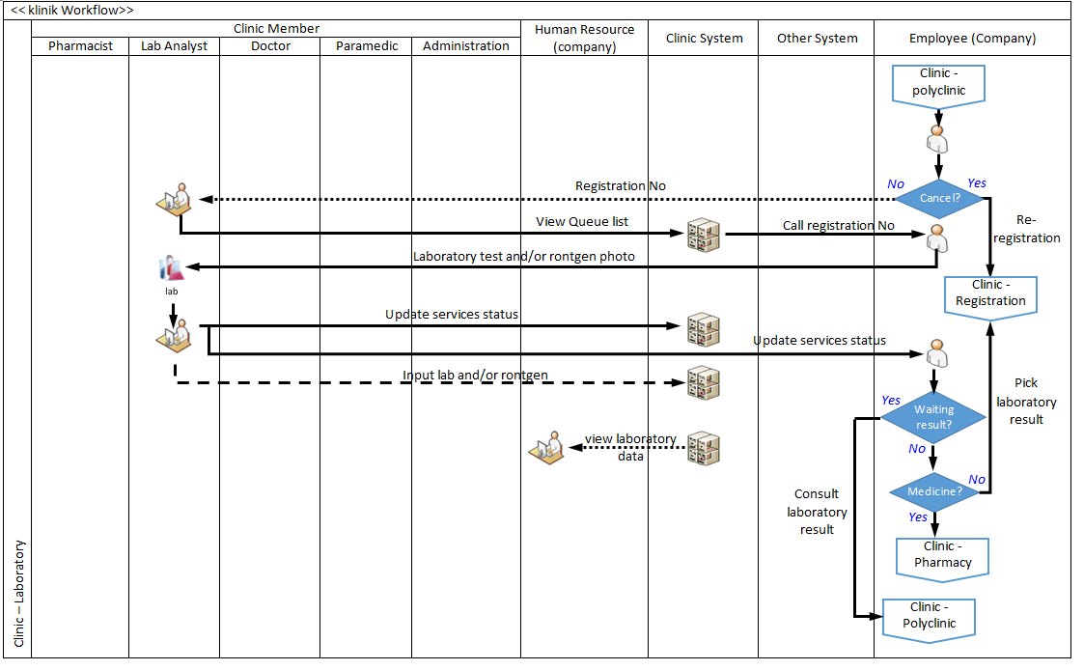
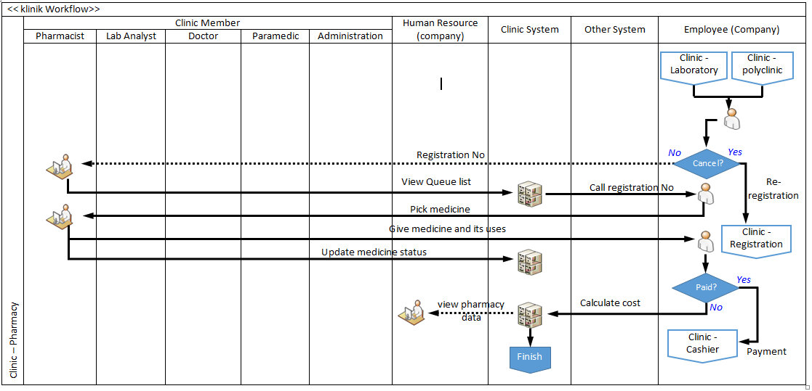
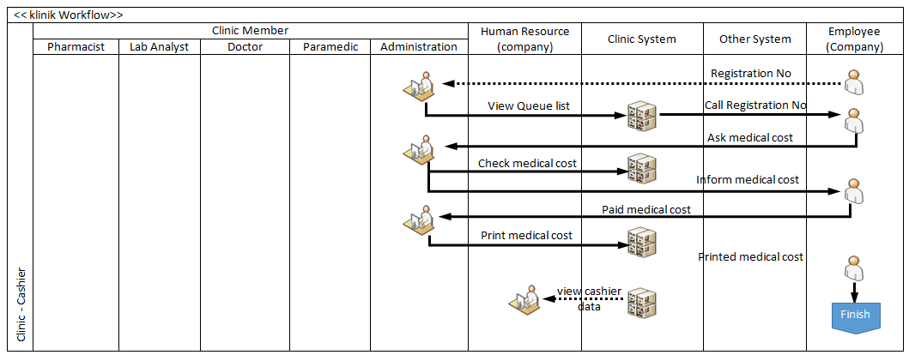

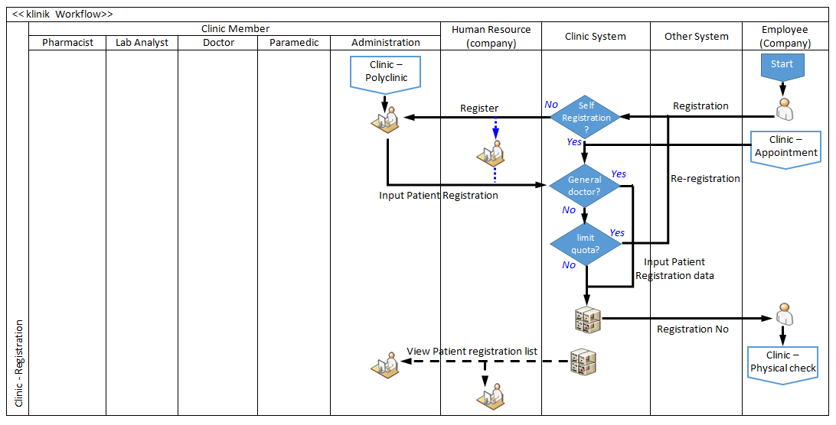

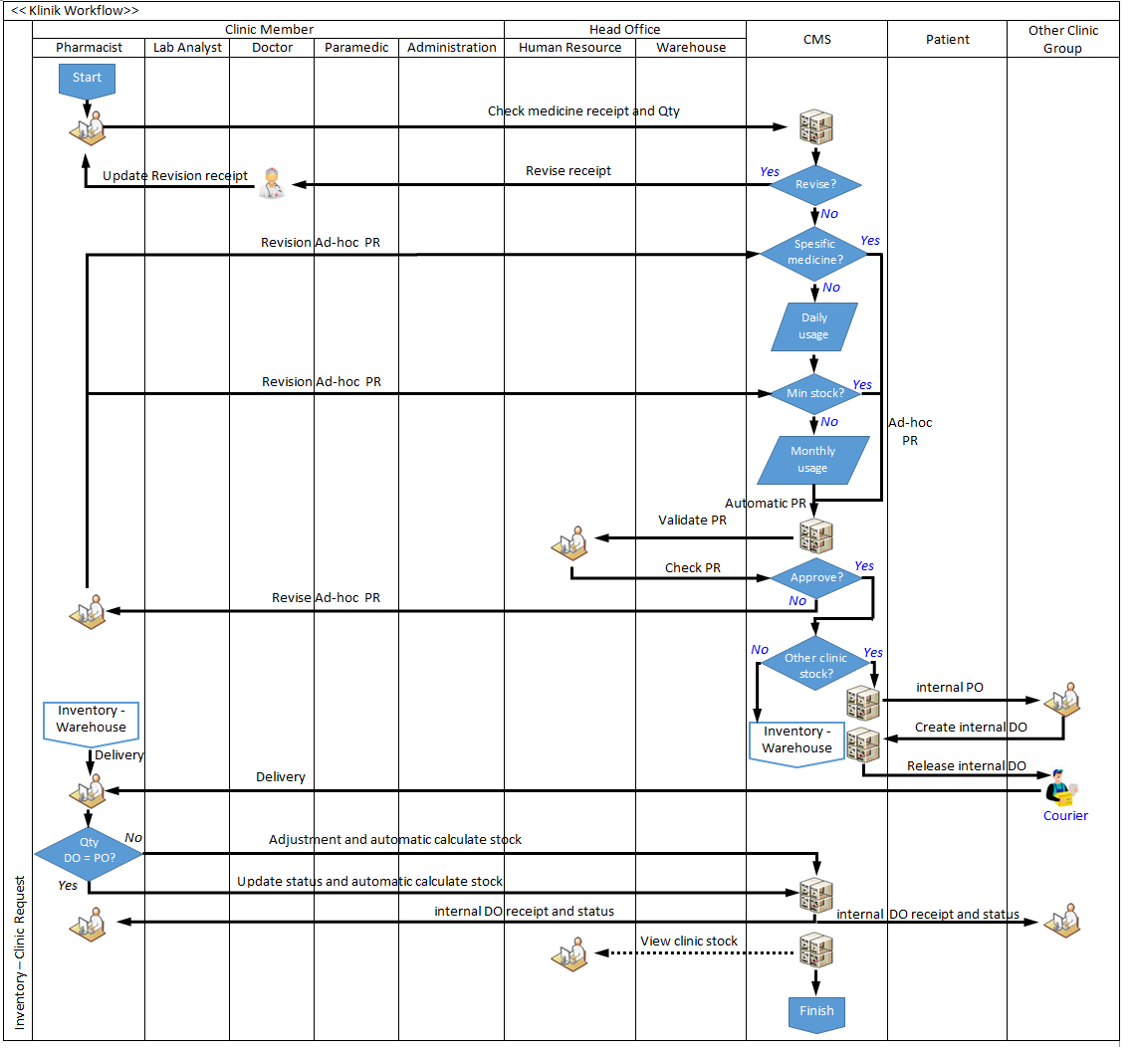
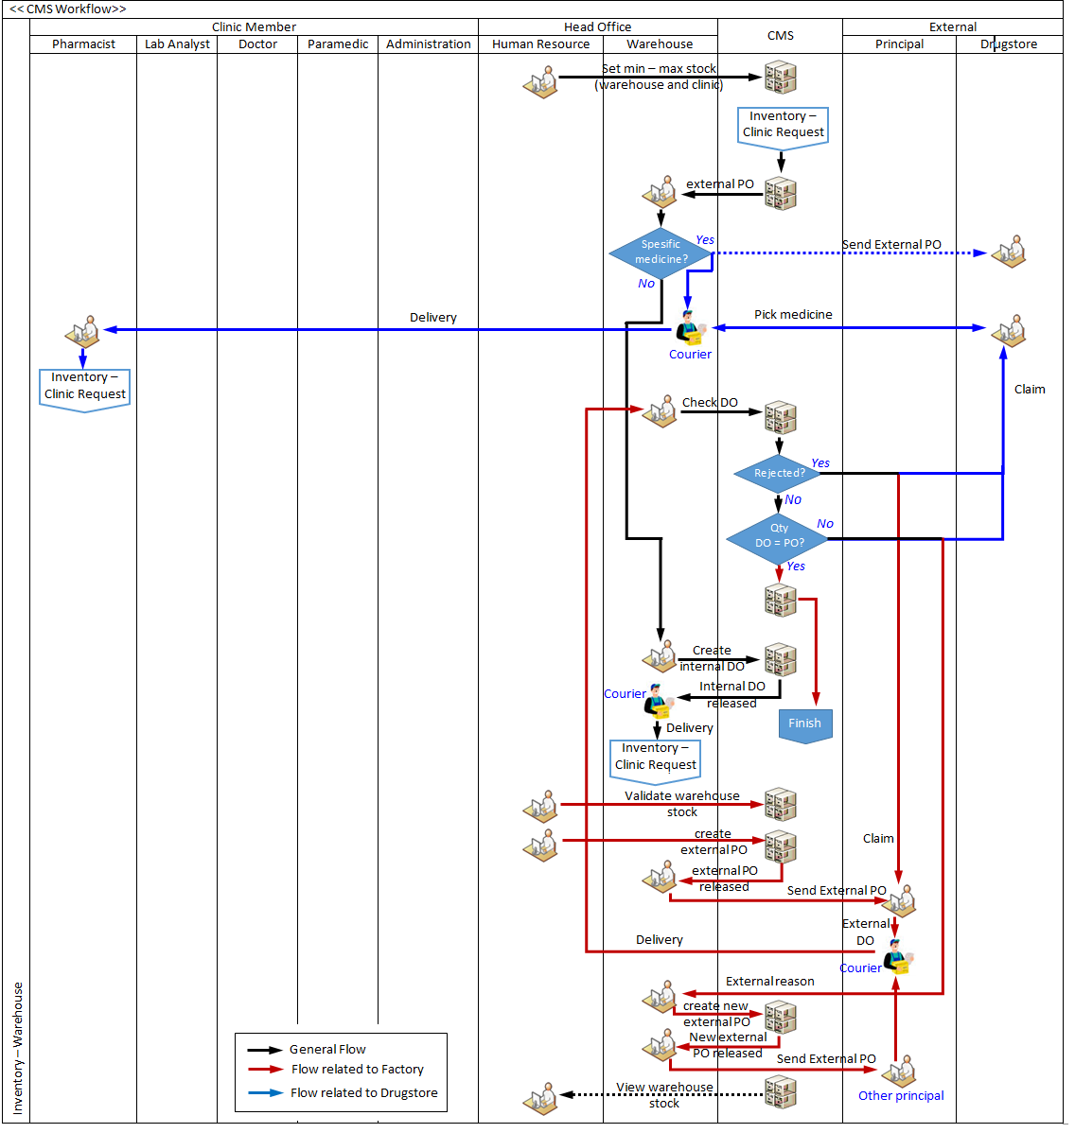

Inventory-Clinic
1 | Flow:
 | Normal : daily usage --> monthly usage --> create PR (based rumus) --> warehouse Pusat
 | Obat di batas minimum: create PR --> warehouse Pusat
2 | resep dpkter spesialis --> obat khusus tidak ada di farmasi --> buat PR --> verifikasi oleh PIC di Pusat --> disetujui --> jd PO --> farmasi klinik print surat jalan (DO) --> diterima --> jd stok --> diambil pasien stok kluar
3 | format PR (normal-monthly-automatic)
- bisa sementara, bisa permanen
- subs permanen : obat berhenti di produksi (discontinued)
-sementara: pabrik blm ada stok, msh on progress
- muncul popup berisi nama obat utama dan list obat subsitusi
 | Nama Obat | total Usage | sisa stok | Request (by formula) | Additional Request |  | Total | Final by HO
 |  |  |  |  | Qty | reason |  | Nama | Qty | remark
 | a | b | c | d | e | f | g (d+e) | h | i | j

4 | format DO dr HO ke klinik
 | PR |  |  | DO
 | Nama | Total Qty | Final Qty (by HO) | Nama | Qty | Remark
 | a | b | c | d | e | f |  |  | default disable. Enable jika Qty DO <> Qty Final Qty (by HO)
 |  |  |  |  |  |  |  |  | nama bisa berubah jika di HO di substitute
 |  |  |  |  |  |  |  |  | input oleh klinik sewaktu serah terima

5 | contoh tanpa substitute:
 | PR | Nama Obat | total Usage | sisa stok | Request (by formula) | Additional Request |  | Total | Final by HO
 |  |  |  |  |  | Qty | reason |  | Nama | Qty | remark
 |  | a | b | c | d | e | f | g (d+e) | h | i | j
 |  | Paramex |  |  | 20 | 100 | case | 120 | Paramex | 60 | dokter

 | DO | PR |  |  | DO
 |  | Nama | Total Qty | Final Qty (by HO) | Nama | Qty | remarks
 |  | a | b | c | d | e | f
 |  | Paramex | 120 | 60 | Paramex | 60 | dokter

6 | contoh dengan substitute (sementara):
 | PR | Nama Obat | total Usage | sisa stok | Request (by formula) | Additional Request |  | Total | Final by HO
 |  |  |  |  |  | Qty | reason |  | Nama | Qty | remark
 |  | a | b | c | d | e | f | g (d+e) | h | i | j
 |  | Paramex |  |  | 20 | 100 | case | 120 | Paramex | 60 | dokter
 |  |  |  |  |  |  |  |  | Panadol | 20 | subs1
 |  |  |  |  |  |  |  |  | Paramet | 40 | subs2

Qty substitute ada detailnya..tetapi di stok farmasi klinik hanya menampilkan Qty obat utama (yg berasal dr total DO)
 | DO | PR |  |  | DO
 |  | Nama | Total Qty | Final Qty (by HO) | Nama | Qty | remarks
 |  | a | b | c | d | e | f
 |  | Paramex | 120 | 120 | Paramex | 60 | dokter
 |  |  |  |  | Panadol | 20 | subs1
 |  |  |  |  | Paramet | 40 | subs2

7 | contoh dengan substitute (sementara) tidak ada stok di warehouse:
 | PR | Nama Obat | total Usage | sisa stok | Request (by formula) | Additional Request |  | Total | Final by HO
 |  |  |  |  |  | Qty | reason |  | Nama | Qty | remark
 |  | a | b | c | d | e | f | g (d+e) | h | i | j
 |  | Paramex |  |  | 20 | 100 | case | 120 | Paramex | 0 | dokter
 |  |  |  |  |  |  |  |  | Panadol | 50 | subs1
 |  |  |  |  |  |  |  |  | Paramet | 70 | subs2

Qty substitute ada detailnya..tetapi di stok farmasi klinik hanya menampilkan Qty obat utama (yg berasal dr total DO)
 | DO | PR |  |  | DO
 |  | Nama | Total Qty | Final Qty (by HO) | Nama | Qty | remarks
 |  | a | b | c | d | e | f
 |  | Paramex | 120 | 120 | Paramex | 0 | dokter
 |  |  |  |  | Panadol | 50 | subs1
 |  |  |  |  | Paramet | 70 | subs2

- di list master ada button untuk memilih obat utama discontinued - button obat subs sebagai obat utama
8 | contoh dengan substitute (permanen) dengan masih ada stok di warehouse:
 | PR | Nama Obat | total Usage | sisa stok | Request (by formula) | Additional Request |  | Total | Final by HO
 |  |  |  |  |  | Qty | reason |  | Nama | Qty | remark
 |  | a | b | c | d | e | f | g (d+e) | h | i | j
 |  | Paramex |  |  | 20 | 100 | case | 120 | Paramex | 50 | dokter
 |  |  |  |  |  |  |  |  | Panadol | 50 | subs1
 |  |  |  |  |  |  |  |  | Paramet | 70 | subs2

Qty substitute ada detailnya..tetapi di stok farmasi klinik hanya menampilkan Qty obat utama (yg berasal dr total DO)
 | DO | PR |  |  | DO
 |  | Nama | Total Qty | Final Qty (by HO) | Nama | Qty | remarks
 |  | a | b | c | d | e | f
 |  | Paramex | 120 | 170 | Paramex | 50 | dokter
 |  |  |  |  | Panadol | 50 | subs1
 |  |  |  |  | Paramet | 70 | subs2

Inventory-Warehouse
1 | Flow:
 | Normal : monthly usage --> PR clinic --> warehouse Pusat
 | Obat di batas minimum: PR --clinic >warehouse Pusat
2 | HO membuat pilihan thd 3 PR:
 | diterima semua
 | diterima dengan catatan dan/atau override
 | ditolak
3 | Jika diterima, maka HO memutuskan utk mengambil dari warehouse Pusat atau dari klinik yang lain
4 | Jika dr klinik yg lain, HO membuat PR ke klinik lain --> klinik delivery --> diterima klinik menerima --> cek --> jika pas, stok opname, jika ada selisih jumlah, adjustment (krn rusak di jalan etc)
5 | Jika ambil dari warehouse --> verifikasi --> penyesuaian jumlah (jika ada) --> cek dan validasi HO approval --> stok opname (klinik dan warehouse)
6 | untuk resep dokter spesialis yg tidak ada di
7 | Format tampilan sebelum membuat PO ke principal/pabrik obat di warehouse:
 | General |  |  |  | Warehouse |  |  |  | PO |  |  |  | PO Pembulatan
 | Nama obat | Nama vendor | satuan per box | Harga per satuan | stok sebelum distribusi | Total request | Total Distribution | Sisa Warehouse | Qty (by formula) | Adjusment | Remarks | Total | Qty (unit) | Qty (box)
 | a | b | c | d | e | f | g | h (e-g) | i | j | k | l (i+j) | m (nxc) | n
total semua request dr klinik (final by HO) per nama obat
total semua request dr klinik (final by HO) per nama obat
roundup (kolom l/kolom c)
pembulatan tanpa koma

8 | Contoh (tanpa subsitusi)
 | General |  |  |  | Warehouse |  |  |  | PO |  |  |  | PO Pembulatan
 | Nama obat | Nama vendor | satuan per box | Harga per satuan | stok sebelum distribusi | Total request | Total Distribution | Sisa Warehouse | Qty (by formula) | Adjusment | Remarks | Total | Qty (unit) | Qty (box)
 | a | b | c | d | e | f | g | h (e-g) | i | j | k | l (i+j) | m (nxc) | n
 | paramex | PT Abc | 50 | 100 | 2000 | 1500 | 1500 | 500 | 1600 | 201 | HO | 1801 | 1850 | 37

9 | Laporan (table and grafik)
 | status pergerakan Obat (berdasarkan frekuensi dan trend daily)
- bisa pilih 1 klinik saja
- bisa pilih 2, 3, atau semua klinik
- popup dan centang
Jumlah tgl sesuai bulan
idem klinik
10 | Format tampilan form pergerakan obat
 | Bulan : | Pilih bulan
 | Klinik: | Pilih klinik
 | nama Obat: | Pilih Obat

 | Klinik | Nama Obat | 1 |  |  | 2 |  |  | .... | 28-31
 |  |  | In | Out | Total | In | Out | Total |  | In | Out | Total

